상품제안서
제이드큐브 여행용세트 통합V형 | 상품코드: S40729

 |  |  |  |  |  |  | 02-713-8555 | www.synergygift.co.kr
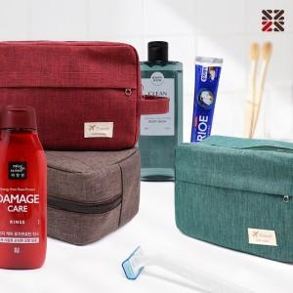

【상세/제작정보】 | <span style="font-size: 14pt;">※ 포장불가 상품 입니다.</span>

【인쇄/포장옵션】 | 실크 / 포장불가능

【공급단가】 | 수량 | 50~ | 100~ | 500~ | 1,000~ | 2,000~
*VAT별도 | VIP1 | 11,210원 | 10,940원 | 10,230원 | 10,050원 | 9,870원
 | VIP2 | 13,480원 | 13,160원 | 12,300원 | 12,090원 | 11,870원
 | VIP3 | 13,860원 | 13,530원 | 12,650원 | 12,430원 | 12,210원

【상품 URL】 | https://www.synergygift.co.kr:443/src/goods_detail.php?gdno=40729

